Parfumproben. Bestllseite
Parfumproben einfach kaufen

Einzelproben:

Parfum: | Größe (ml): | Gesamtpreis:
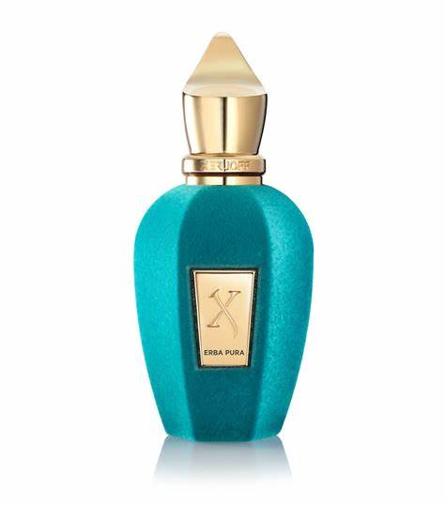
 | 2ml | 7.00 €
 | 3ml | 9.00 €
 | 4ml | 10.00 €
 | 5ml | 14.00 €
 | 6ml | 15.00 €
 | 7ml | 19.00 €
 | 8ml | 20.00 €
 | 9ml | 25.00 €
 | 10ml | 27.00 €
 | 15ml | 35.00 €
 | … | …

Xerjoff Erba Pura

Parfum: | Größe (ml): | Gesamtpreis:
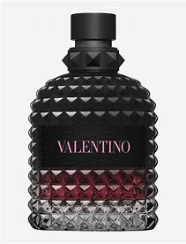
 | 2ml | 4.00 €
 | 3ml | 5.00 €
 | 4ml | 7.00 €
 | 5ml | 8.00 €
 | 6ml | 10.00 €
 | 7ml | 12.00 €
 | 8ml | 13.00 €
 | 9ml | 14.00 €
 | 10ml | 15.00 €
 | 15ml | 20.00 €
 | … | …

Valentino Born in Roma Intense

Parfum: | Größe (ml): | Gesamtpreis:
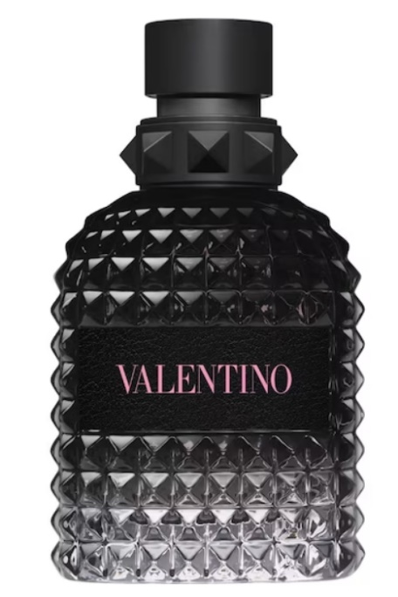
 | 2ml | 4.00 €
 | 3ml | 5.00 €
 | 4ml | 6.00 €
 | 5ml | 7.00 €
 | 6ml | 8.00 €
 | 7ml | 9.00 €
 | 8ml | 10.00 €
 | 9ml | 12.00 €
 | 10ml | 14.00 €
 | 15ml | 18.00 €
 | … | …

Valentino Born in Roma

Parfum: | Größe (ml): | Gesamtpreis:
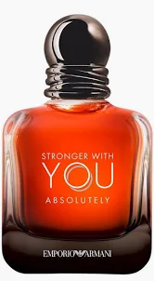
 | 2ml | 4.00 €
 | 3ml | 5.00 €
 | 4ml | 7.00 €
 | 5ml | 8.00 €
 | 6ml | 10.00 €
 | 7ml | 11.00 €
 | 8ml | 12.00 €
 | 9ml | 15.00 €
 | 10ml | 17.00 €
 | 15ml | 25.00 €
 | … | …

Stronger with you absolutely

Parfum: | Größe (ml): | Gesamtpreis:

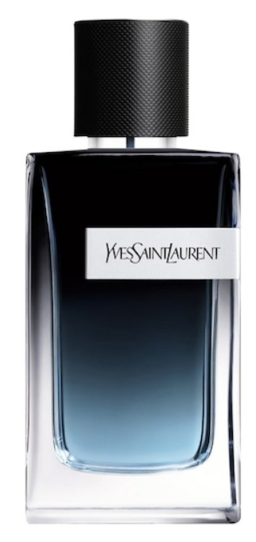
 | 2ml | 4.00 €
 | 3ml | 5.00 €
 | 4ml | 7.00 €
 | 5ml | 8.00 €
 | 6ml | 10.00 €
 | 7ml | 11.00 €
 | 8ml | 12.00 €
 | 9ml | 13.00 €
 | 10ml | 15.00 €
 | 15ml | 20.00 €
 | …

Yves Saint Laurent

Parfumproben-Bundles:

Valentino-Bundle: | 3ml/6ml Valentino BIR | + | 3ml/6ml Valentino BIR Intense | = | 9,00€/16,00€

Sommer-duo-Bundle: | 5ml/10ml Valentino BIR | + | 5ml/10ml YSL EDP | = | 13,00€/25,00€

Sommer-deluxe-Bundle: | 5ml/10ml Erba Pura | + | 5ml/10ml YSL EDP | = | 20,00€/40,00€

Winter-duo-Bundle: | 5ml/10ml Valentino BIR EDP | + | 5ml/10ml SWY Absolutely | = | 15,00€/30,00€

